상품제안서
요이치 바디스캔 프로 8극 디지털 체지방 블루투스 인바디 체중계 | 상품코드: F25233

 |  |  |  |  |  |  | 02-412-0044 | www.easy1.co.kr
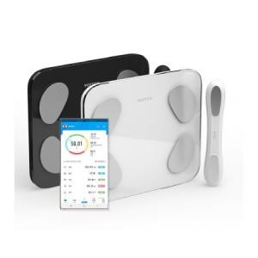

【상세/제작정보】

【인쇄/포장옵션】 | / 시판박스

【공급단가】 | 수량 | 50~ | 100~ | 500~ | 1,000~ | 2,000~
*VAT별도 | 단가 | 31,900원 | 30,720원 | 29,540원 | 28,360원 | 27,650원

【상품 URL】 | http://www.easy1.co.kr/src/goods_detail.php?gdno=25233

